Черепица
2026-05-27 |  | Гибкая черепица Shinglas
Коллекция | Цвет |  | Размер гонта | Площадь в упаковке | Листов в упаковке | ЦЕНА
 |  |  |  |  |  | упак. | м2
Кантри | Онтарио | 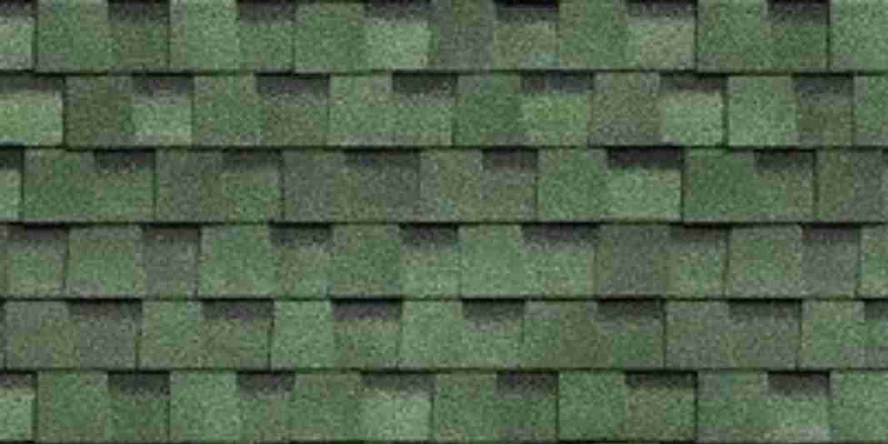 | 1000х317 мм | 2,6м² | 18 | 2481.00 | 1240.50
 | Серый базальт | 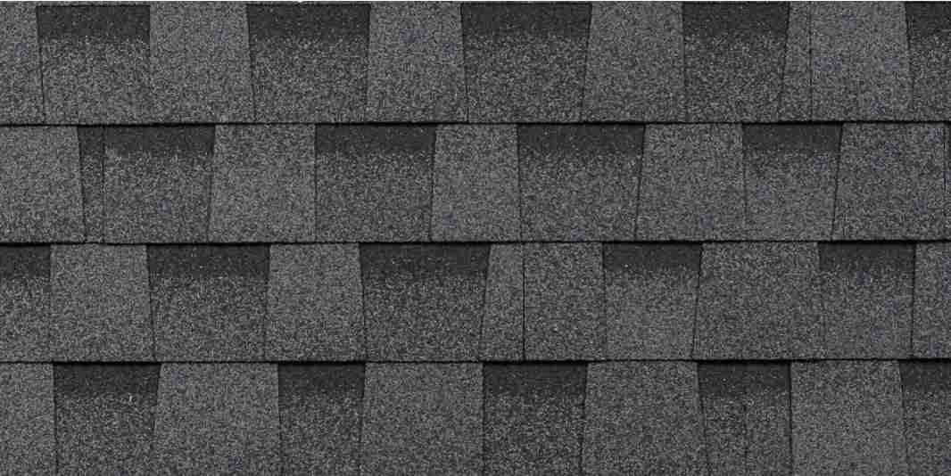 |  |  |  | 2450.00 | 1225.00
Фазенда | Коричневый | 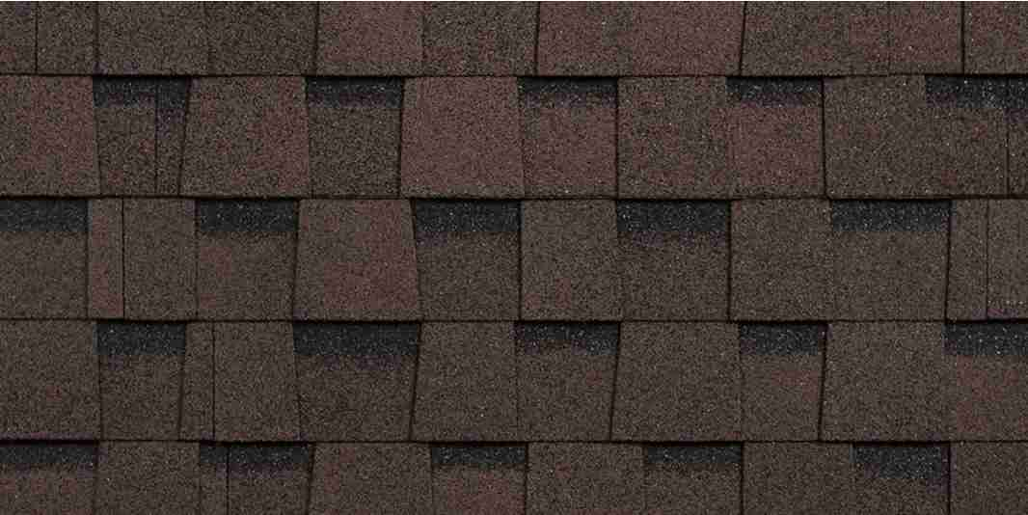 | 1000х335 мм | 2,6м² | 18 | 1702.00 | 654.62
 | Черный | 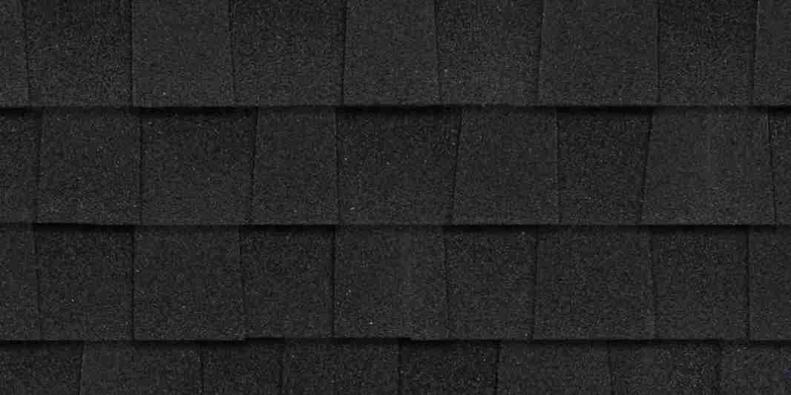 |  |  |  | 1702.00 | 654.62
Оптима | Коричневый | 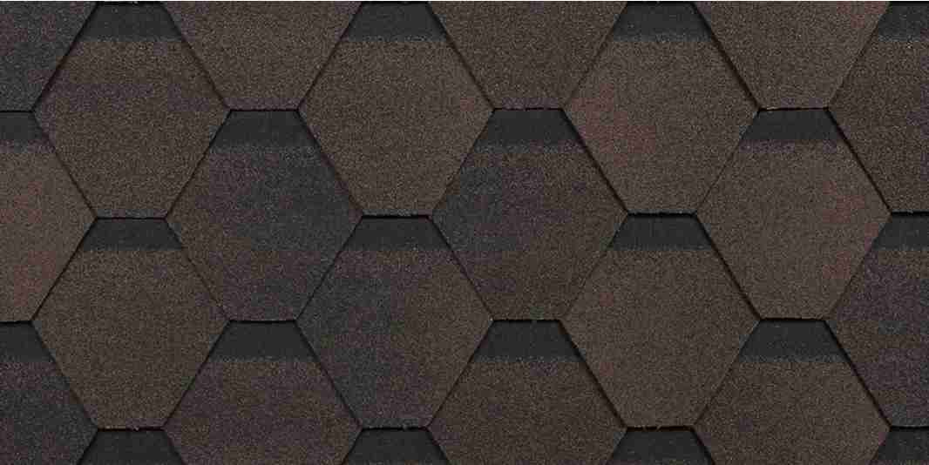 | 1000х317 мм | 3м² | 22 | 1288.00 | 429.33
 | Серый |  |  |  |  | 1288.00 | 429.33
Финская Соната | Коричневый | 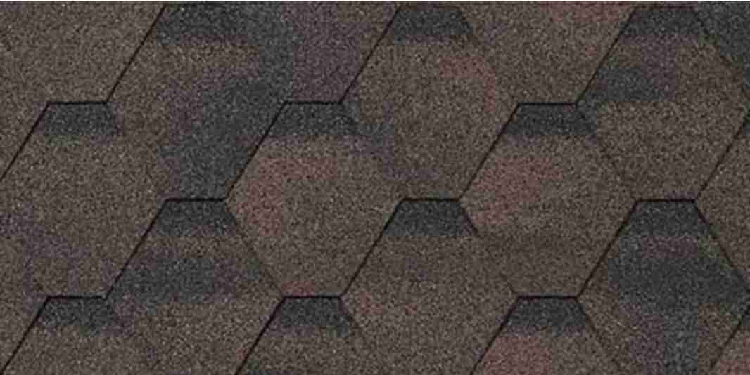 | 1000*317 мм | 3м² | 22 | 1962.00 | 654.00
 | Серый | 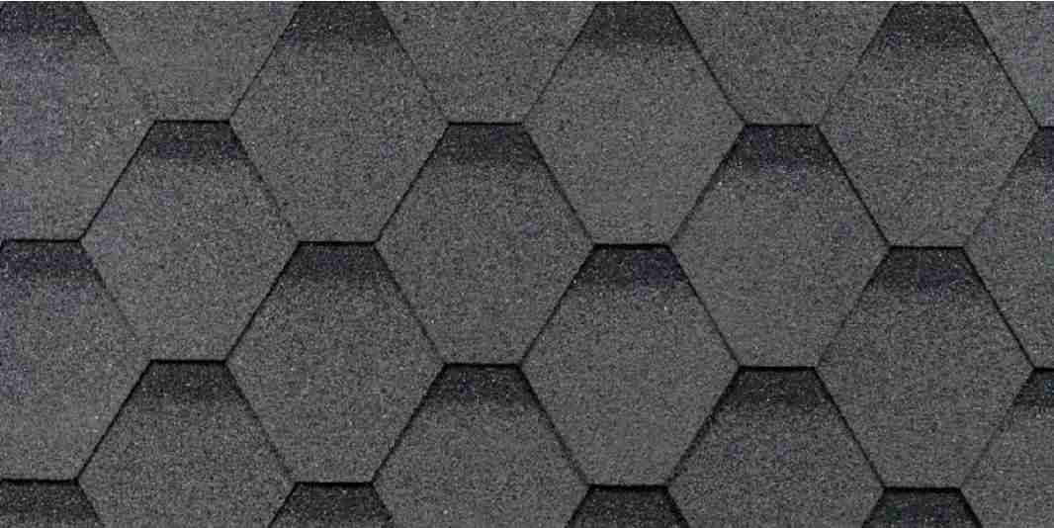 |  |  |  | 1962.00 | 654.00

2026-05-27 |  | Комплектующие для гибкой черепицы
Название |  | Изображение |  |  |  | Цена руб/шт | Цена за кв.м
Подкладочный ковер Anderep Prof (40 кв.м.) |  |  |  |  |  | 7,964.00 | 199.10
Подкладочный ковер ANDEREP NEXT SELF 25 кв.м. |  |  |  |  |  | 6,773.00 | 270.92
Подкладочный ковер ANDEREP NEXT FIX (33кв.м) |  |  |  |  |  | 5,971.00 | 180.94
Подкладочный ковер Anderep Ultra (15 кв.м.) |  |  |  |  |  | 4,914.00 | 327.60
Гвозди кровельные Shinglas 3,5 х 30 мм. (5 кг.) |  | 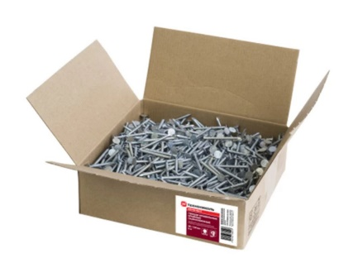 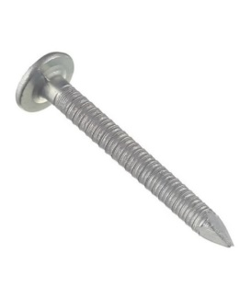 |  |  |  | 1,265.00
Мастика №23 Фиксер (3,6кг) |  |  |  |  |  | 2,958.00

